FICHA TECNICA
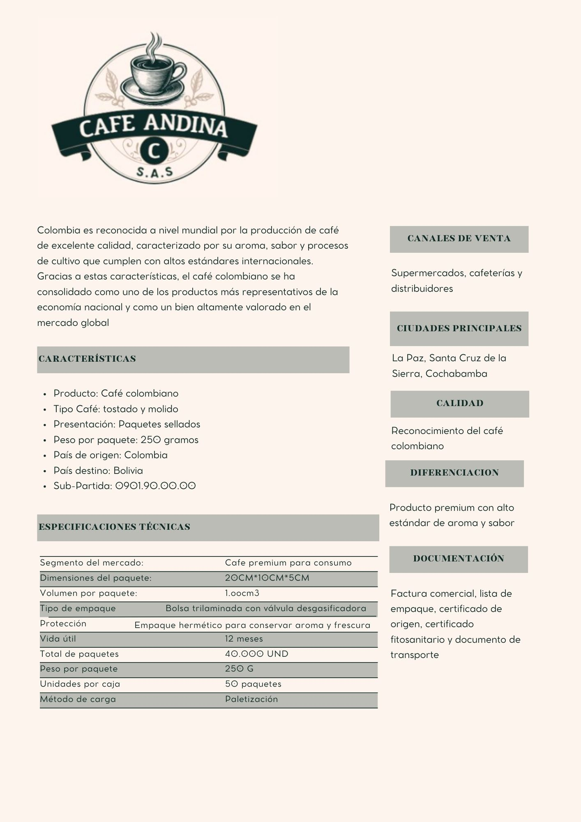

FLUJOGRAMA
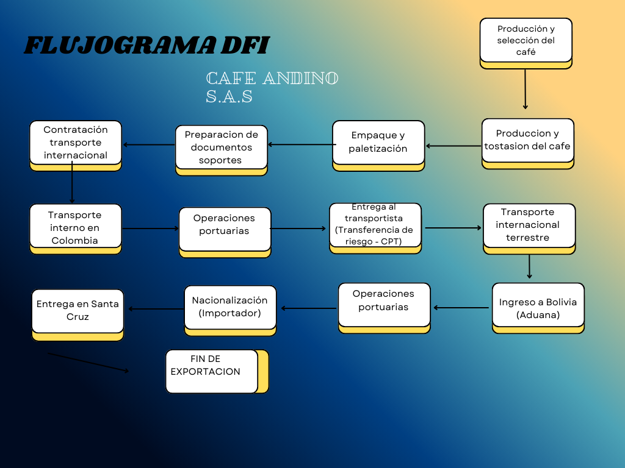

SIMULADOR


MATRIZ DE COSTOS DE D.F.I. POR MODALIDAD DE TRANSPORTE

INFORMACIÓN BÁSICA DEL PRODUCTO | I | PRODUCTO: Nombre Técnico o Comercial | CAFÉ ANDINO S.A.S
 | II | POSICIÓN ARANCELARIA (PAÍS EXPORTADOR) | 0901.21.00.00 |  |  | Campos Modificables
 |  | POSICIÓN ARANCELARIA (PAÍS IMPORTADOR) | 0901.22.00 |  |  | Campos con Formulas
 | III | UNIDAD COMERCIAL DE VENTA | 9000
 | IV | VALOR EX-WORKS POR UNIDAD COMERCIAL | 5700
 | V | EMPAQUE | PAQUETE |  |  | http://www.proexport.com.co/VBeContent/logistica/NewsDetail.asp?ID=2118&IDCompany=8 | http://www.proexport.com.co/VBeContent/logistica/NewsDetail.asp?ID=2118&IDCompany=8 | http://www.proexport.com.co/VBeContent/logistica/NewsDetail.asp?ID=2118&IDCompany=8
 |  | DIMENSIONES | 21 x 29.7 cm |  |  |  |  |  | http://www.proexport.com.co/VBeContent/logistica/NewsDetail.asp?ID=2118&IDCompany=8
INFORMACIÓN BÁSICA DEL EMBARQUE | VI | ORIGEN: / PAÍS - PUNTO DE CARGUE | EJE CAFETERO
 | VII | DESTINO / PAÍS - PUNTO DE DESEMBARQUE - ENTREGA | SANTA CRUS DE LA CIERRA

 | VIII | PESO TOTAL KG/TON | 19 TON
 | IX | UNIDAD DE CARGA | CONTENDOR DE 40
 | X | UNIDADES COMERCIALES | 40,000
 | XI | VOLUMEN TOTAL EMBARQUE CM3 - M3 | 67 m³
OTRA INFORMACIÓN DE IMPORTANCIA | XII | TERMINO DE VENTA (INCOTERM) | CPT
 | XIII | FORMA DE PAGO Y TIEMPO | CARTA CREDITO
 | XIV | TIPO DE CAMBIO UTILIZADO | 3,767.94

CONCEPTO COSTOS EXPORTACIÓN |  |  |  | MARÍTIMO |  |  | AÉREO |  |  | TERRESTRE
 |  |  |  | Costo Unitario | Costo Total | TIEMPO (DÍAS) | Costo Unitario | Costo Total | TIEMPO (DÍAS) | Costo Unitario | Costo Total | TIEMPO (DÍAS)
PAIS EXPORTADOR | A | VALOR EXW |  | 5,700.000 | 228,000,000.00 | 30.00 | 0.000 |  |  | 0.000
 |  | Costos Directos
 | 1 | EMPAQUE |  | 30.000 | 1,200,000.00 | 1.00 | 30.000 | 1,200,000.00 |  | 30.000 | 1,200,000.00
 | 2 | EMBALAJE |  | 15.000 | 600,000.00 | 1.00 | 15.000 | 600,000.00 |  | 15.000 | 600,000.00
 | 3 | UNITARIZACIÓN |  | 20.000 | 800,000.00 |  | 20.000 | 800,000.00 |  | 20.000 | 800,000.00
 | 4 | MANIPULEO LOCAL EXPORTADOR |  | 0.011 | 432.00 |  | 0.000 |  |  | 0.000
 | 5 | DOCUMENTACIÓN |  | 5.000 | 200,000.00 |  | 5.000 | 200,000.00 |  | 5.000 | 200,000.00
 | 6 | TRANSPORTE (HASTA PUNTO DE EMBARQUE) |  | 0.013 | 533.00 | 2.00 | 0.000 |  |  | 0.000
 | 7 | ALMACENAMIENTO INTERMEDIO |  | 22.500 | 900,000.00 | 1.00 | 22.500 | 900,000.00 |  | 22.500 | 900,000.00
 | 8 | MANIPUELO PREEMBARQUE |  | 17.500 | 700,000.00 |  | 17.500 | 700,000.00 |  | 17.500 | 700,000.00
 | 9 | MANIPULEO EMBARQUE |  | 24.250 | 970,000.00 |  | 24.250 | 970,000.00 |  | 24.250 | 970,000.00
 | 10 | SEGURO |  | 0.008 | 300.00 |  | 0.000 |  |  | 0.000
 | 11 | BANCARIO |  | 0.001 | 50.00 |  | 0.000 |  |  | 0.000
 | 12 | AGENTES |  | 4.500 | 180,000.00 |  | 4.500 | 180,000.00 |  | 4.500 | 180,000.00
 |  | Costos Indirectos
 | 13 | ADMINISTRATIVOS - Costo Indirecto |  | 10.000 | 400,000.00 | - | 10.000 | 400,000.00 | - | 10.000 | 400,000.00 | -
 | 14 | CAPITAL-INVENTARIO |  | 7.500 | 300,000.00 | - | 7.500 | 300,000.00 | - | 7.500 | 300,000.00 | -
 |  | COSTO DE LA DFI PAÍS EXPORTADOR |  | 156.283 | 6,251,315.00 |  | 156.250 | 6,250,000.00 |  | 156.250 | 6,250,000.00
 | B | VALOR : FCA.No Incluye Embarque |  | 5,832.033 | 233,281,315.00 | 35.00 | 132.000 | 5,280,000.00 | - | 132.000 | 5,280,000.00 | -
 | C | VALOR : DAP* |  |  | N/A |  |  | N/A |  | 161.250 | 6,450,000.00 | -
 | D | VALOR : FAS No Incluye Embarque |  | 5,832.033 | 233,281,315.00 | 35.00 |  | N/A |  |  | N/A
 | E | VALOR : FOB |  | 5,856.283 | 234,251,315.00 | 35.00 |  | N/A |  |  | N/A
TRÁNSITO INTERNACIONAL | 1 | TRANSPORTE INTERNACIONAL |  | 200.000 | 8,000,000.00 | - | 625.000 | 25,000,000.00 |  | 112.500 | 4,500,000.00
 | F | VALOR CFR |  | 6,061.283 | 242,451,315.00 | 35.00 |  | N/A |  |  | N/A
 | G | VALOR CPT |  | 6,061.283 | 242,451,315.00 | 35.00 | 762.000 | 30,480,000.00 | 0.00 | 278.750 | 11,150,000.00 | 0.00
 | 1 | SEGURO INTERNACIONAL |  | 17.500 | 700,000.00 | - | 17.500 | 700,000.00 |  | 17.500 | 700,000.00
 | H | VALOR CIF |  | 6,083.783 | 243,351,315.00 | 35.00 |  | N/A |  |  | N/A
 | I | VALOR CIP |  | 6,083.783 | 243,351,315.00 | 35.00 | 784.500 | 31,380,000.00 | 0.00 | 301.250 | 12,050,000.00 | 0.00
 | 1 | MANIPUELO DE DESEMBARQUE |  | 12.500 | 500,000.00 |  | 12.500 | 500,000.00 |  | 7.500 | 300,000.00
 |  | Costos indirectos
 | 2 | CAPITAL-INVENTARIO |  | 5.000 | 200,000.00 |  | 5.000 | 200,000.00 |  | 5.000 | 200,000.00
 |  | COSTO DE LA DFI EN TRANSITO INTERNACIONAL |  | 391.283 | 15,651,315.00 |  | 816.250 | 32,650,000.00 |  | 298.750 | 11,950,000.00
 | C | VALOR DAP** No Incluye Desembarque |  | 6,088.783 | 243,551,315.00 | 35.00 |  | N/A |  |  | N/A
 | J | VALOR DAT |  | 6,101.283 | 244,051,315.00 | 35.00 | 802.000 | 32,080,000.00 | 0.00 | 313.750 | 12,550,000.00 | 0.00
PAIS IMPORTADOR | 1 | TRANSPORTE LUGAR CONVENIDO COMPRADOR |  | 25.000 | 1,000,000.00 |  | 25.000 | 1,000,000.00 |  | 25.000 | 1,000,000.00
 | 2 | ALMACENAMIENTO |  | 10.000 | 400,000.00 |  | 10.000 | 400,000.00 |  | 10.000 | 400,000.00
 | 3 | SEGURO |  | 5.000 | 200,000.00 |  | 5.000 | 200,000.00 |  | 5.000 | 200,000.00
 | C | VALOR DAP*** |  | 6,141.283 | 245,651,315.00 | 35.00 | 842.000 | 33,680,000.00 | - | 353.750 | 14,150,000.00 | -
 | 1 | DOCUMENTACION |  | 3.750 | 150,000.00 |  | 3.750 | 150,000.00 |  | 3.750 | 150,000.00
 | 2 | ADUANEROS (IMPUESTOS) |  | 37.500 | 1,500,000.00 |  | 37.500 | 1,500,000.00 |  | 37.500 | 1,500,000.00
 | 3 | AGENTES |  | 4.500 | 180,000.00 |  | 4.500 | 180,000.00 |  | 4.500 | 180,000.00
 | 4 | BANCARIO |  | 0.001 | 50.00 |  | 0.000 |  |  | 0.000 | -
 |  | Costos indirectos
 | 5 | CAPITAL-INVENTARIO |  | 3.750 | 150,000.00 | - | 3.750 | 150,000.00 |  | 3.750 | 150,000.00
 |  | COSTO DE LA DFI PAÍS IMPORTADOR |  | 480.784 | 19,231,365.00 |  | 905.750 | 36,230,000.00 |  | 388.250 | 15,530,000.00
 | K | VALOR DDP TOTAL |  | 6,190.784 | 247,631,365.00 | 35.00 | 891.500 | 35,660,000.00 | - | 403.250 | 16,130,000.00 | -

Última Actualización: Noviembre 2012

Fuente: Proexport - Colombia

DASHBOARD
☕ DASHBOARD DFI — CAFÉ ANDINO S.A.S | Distribución Física Internacional Colombia → Bolivia
Origen: Eje Cafetero → Destino: Santa Cruz de la Sierra | INCOTERM: CPT | Producto: Café Especial | Dashboard dinámico actualizado automáticamente

💰 INGRESOS EXW |  |  | 📦 COSTO PRODUCCIÓN |  |  | 📈 UTILIDAD BRUTA |  |  | 🏦 TOTAL ACTIVOS
$228,000,000 |  |  | $35,150,000 |  |  | $192,850,000 |  |  | $69,500,000

📊 MATRIZ DE COSTOS POR MODALIDAD DE TRANSPORTE
CONCEPTO |  | 🚢 MARÍTIMO |  | ✈️ AÉREO |  | 🚛 TERRESTRE |  | ✅ MÁS ECONÓMICO |  | 📊 COMPARATIVA
Costo País Exportador |  | $6,251,315 |  | $6,250,000 |  | $6,250,000 |  | AÉREO ✈️ |  | 0.0%✈️
Transporte Internacional |  | $9,400,000 |  | $26,400,000 |  | $5,700,000 |  | TERRESTRE 🚛 |  | 180.9%✈️
Costo País Importador |  | $264,882,680 |  | $69,910,000 |  | $29,680,000 |  | TERRESTRE 🚛 |  | -73.6%✈️
COSTO DDP TOTAL |  | $247,631,365 |  | $35,660,000 |  | $16,130,000 |  | TERRESTRE 🚛
Tiempo Tránsito |  | 30 días |  | 2 días |  | 8 días |  | AÉREO ✈️
Costo Total Producción |  | $35,150,000 |  | $35,150,000 |  | $35,150,000 |  | MARÍTIMO 🚢 |  | 0.0%✈️

🏦 BALANCE GENERAL |  |  |  |  | 📉 ESTADO DE RESULTADOS / UTILIDAD
Caja y Bancos |  |  | $8,500,000 |  | Ingresos (EXW Total) |  |  |  | $228,000,000
Inventarios Corriente |  |  | $27,300,000 |  | (-) Costos Directos |  |  |  | $18,700,000
Materias Primas CP |  |  | $5,200,000 |  | (-) Costos Indirectos |  |  |  | $4,950,000
Total Activos Corrientes |  |  | $41,000,000 |  | (-) Costos Logísticos |  |  |  | $11,500,000
Maquinaria y Equipo |  |  | $15,000,000 |  | $192,850,000 |  |  |  | $192,850,000
Total Activos No Ctes |  |  | $28,500,000 |  | (-) Costo DFI Marítimo |  |  |  | $280,533,995
TOTAL ACTIVOS |  |  | $69,500,000 |  | -$87,683,995 |  |  |  | -$87,683,995
Proveedores |  |  | $4,800,000 |  | (-) Costo DFI Aéreo |  |  |  | $102,560,000
Costos Log. x Pagar |  |  | $11,575,000 |  | $90,290,000 |  |  |  | $90,290,000
Obligaciones Financieras |  |  | $6,000,000 |  | (-) Costo DFI Terrestre |  |  |  | $41,630,000
Total Pasivos Corrientes |  |  | $22,375,000 |  | $151,220,000 |  |  |  | $151,220,000
Préstamo LP |  |  | $12,000,000 |  | TOTAL PASIVOS |  |  |  | $34,375,000
Total Pasivos No Ctes |  |  | $12,000,000 |  | PATRIMONIO |  |  |  | $35,125,000
TOTAL PASIVOS |  |  | $34,375,000
PATRIMONIO |  |  | $35,125,000

🏆 TOP PROVEEDORES MÁS COSTOSOS — Cofinet · Coffee Graders SAS · Juan Valdez |  |  |  |  |  | 💡 TOP PROVEEDORES MÁS ECONÓMICOS — Grupo Yntex · IBO Open Worldwide · RUIZAGRO
# |  | PROVEEDOR / SERVICIO |  |  | COSTO (COP) | # |  | PROVEEDOR / SERVICIO |  |  | COSTO (COP)
🥇 1° |  | Cofinet (Proveedor Café) |  |  | $12,000,000 | 🥇 1° |  | Grupo Yntex (Insumos) |  |  | $300,000
🥈 2° |  | Coffee Graders SAS (Procesamiento) |  |  | $4,000,000 | 🥈 2° |  | IBO Open Worldwide (Logística) |  |  | $400,000
🥉 3° |  | Juan Valdez (Marca/Distribución) |  |  | $1,200,000 | 🥉 3° |  | RUIZAGRO (Agroinsumos) |  |  | $400,000
4° |  | Naviera / Transportista Intl. |  |  | $8,000,000 | 4° |  | Agencia Aduanera |  |  | $180,000
5° |  | Mano de Obra Directa |  |  | $1,500,000 | 5° |  | Agua Industrial |  |  | $500,000
6° |  | Arriendo de Instalaciones |  |  | $1,500,000 | 6° |  | Comunicaciones/Internet |  |  | $400,000
7° |  | Personal Logístico / Carga |  |  | $970,000 | 7° |  | Mantenimiento Maquinaria |  |  | $500,000

⏱️ ANÁLISIS DE TIEMPOS DE ENTREGA POR MODALIDAD DE TRANSPORTE
ETAPA DFI |  |  | 🚢 MARÍTIMO (días) |  |  | ✈️ AÉREO (días) |  |  | 🚛 TERRESTRE (días) |  |  | ⚡ MÁS RÁPIDO
País Exportador (Preparación) |  |  | 5 |  |  | 0 |  |  | 0 |  |  | AÉREO ✈️
Tránsito Internacional |  |  | 30 |  |  | 2 |  |  | 8 |  |  | AÉREO ✈️
País Importador (Recepción) |  |  | 35 |  |  | 0 |  |  | 0 |  |  | AÉREO ✈️
TIEMPO TOTAL |  |  | 70 |  |  | 2 |  |  | 8 |  |  | AÉREO ✈️

🗺️ INFORMACIÓN DE RUTA — ORIGEN · DESTINO · TIPO DE PRODUCTO · CONDICIONES
🇨🇴 ORIGEN |  | 🇧🇴 DESTINO |  |  | ☕ PRODUCTO |  |  | 📋 INCOTERM |  | 💳 PAGO
EJE CAFETERO |  | SANTA CRUS DE LA CIERRA |  |  | CAFÉ ANDINO S.A.S |  |  | CPT |  | CARTA CREDITO
País: Colombia |  | Ciudad destino importador |  |  | Tipo de mercancía exportada |  |  | Término de venta internacional |  | Forma de pago acordada
Peso: | 19 TON | Unidad de Carga: |  | CONTENDOR DE 40 | Unidades Comerciales: |  | 40,000 | Tipo de Cambio COP/USD: | $3,767.94 | Posición Arancelaria: | 0901.21.00.00

CAFÉ ANDINO S.A.S | Dashboard DFI v1.0 | Los gráficos y datos se actualizan automáticamente desde: SIMULADOR · COSTOS · BALANCE GENERAL | Abril 2026 | Fuente: Proexport Colombia

Costo Total DDP por Modalidad
 | Costo Exportador | Transporte Intl | Costo Importador | COSTO DDP TOTAL
MARÍTIMO | 6,251,315.00 | 9400000 | 264882680 | 247,631,365.00
AÉREO | 6,250,000.00 | 26400000 | 69910000 | 35,660,000.00
TERRESTRE | 6,250,000.00 | 5700000 | 29680000 | 16,130,000.00
Estructura Financiera (Activos vs Pasivos vs Patrimonio)
TOTAL ACTIVOS | $69,500,000
Total Pasivos Corrientes | $22,375,000
Total Pasivos NC | $12,000,000

Estado de Resultados — Ingresos vs Costos vs Utilidad
Ingresos EXW | 0
Costos Producción | 228000000
Utilidad Bruta | 35150000
Costo DFI Marítimo | 192850000
Utilidad Neta Marítimo | 280533995
Costo DFI Aéreo | -87683995
Utilidad Neta Aéreo | 102560000
Costo DFI Terrestre | 90290000
Utilidad Neta Terrestre | 41630000
 | 151220000

Tiempos de Entrega por Etapa
 | MARÍTIMO | AÉREO | TERRESTRE
País Exportador | 5 | 0 | 0
Tránsito Internacional | 30 | 2 | 8
País Importador | 35 | 0 | 0

Distribución de Costos por Categoría
Costos Directos | $0
Costos Indirectos | $18,700,000
Costos Logísticos | $4,950,000
 | $11,500,000

